Capa
 |  |  | 

Informações sobre o projeto
Projeto |  | CD - ComparaDrive
Gerente Responsável |  | Gustavo Henrique Santos Araujo
Data da avaliação |  | 2025-05-18
Histórico da avaliação de riscos
2025-02-11 | Início do projeto e planejamentos
2025-02-17 | Project Charter
2025-02-24 | WBS-MACRO, WBS DETALHADO (em ordem de etapas e dependências)
2025-03-06 | SAM SRM
2025-03-31 | Criação do plano de gestão de risco.
2025-04-07 | Criação do plano de gestão de custos
2025-04-14 | Criação do plano de gestão de projeto PERT-CPM
2025-04-18 | Atualização dos planos de gestão (Riscos, custos e projeto PERT-CPM)
2025-04-30 | Criação da Matriz de Responsabilidade
2025-05-05 | Criação da Matriz de Competência
2025-05-12 | Criação da Gestão de RH

Project Charter
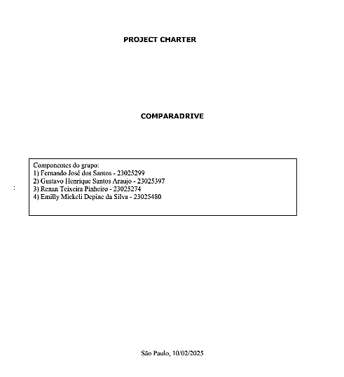

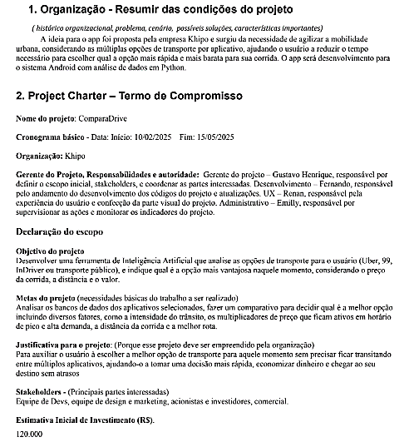

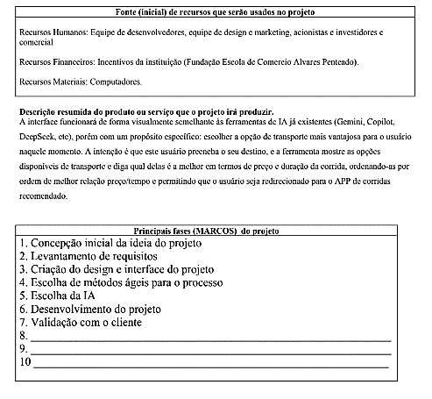

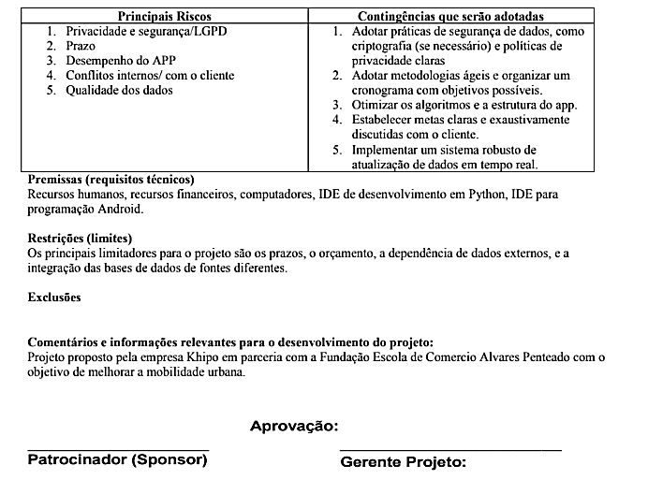

WBS-MACRO


Stataus_Custos
 | Orçado | Realizado
 | 4000 | 4000
 | 6900 | 7150
 | 10050 | 10300
 | 13475 | 13450
 | 17202.5 | 16600
 | 21262.75 | 19750
 | 25689.025 | 22900
 | 30517.9275 | 26050
 | 35789.72025 | 29200
 | 41548.692275 | 32350
Períodos | No Período (R$) |  | Acumulado (R$) |  | Desvio (R$) | Desvio %
Mês | Orçado | Realizado | Orçado | Realizado | Diferença dos realizados
0 | 8,700 | 7,300 | 8,700 | 7,300 | -1,400 | -16%
1 | 10,800 | 9,100 | 19,500 | 16,400 | -3,100 | -16%
2 | 4,900 | 4,800 | 24,400 | 21,200 | -3,200 | -13%
3 | 1,600 | 1,500 | 26,000 | 22,700 | -3,300 | -13%
Total | 26,000 | 22,700
Saldo Final | 3,300

Gestao_RH
